Que es
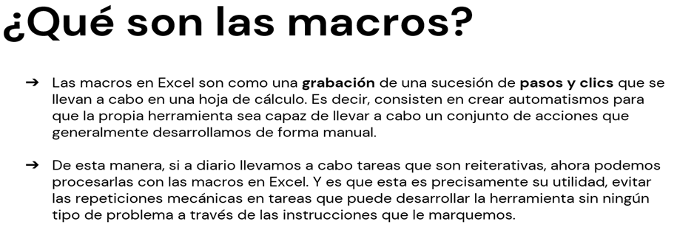

En que la aplico
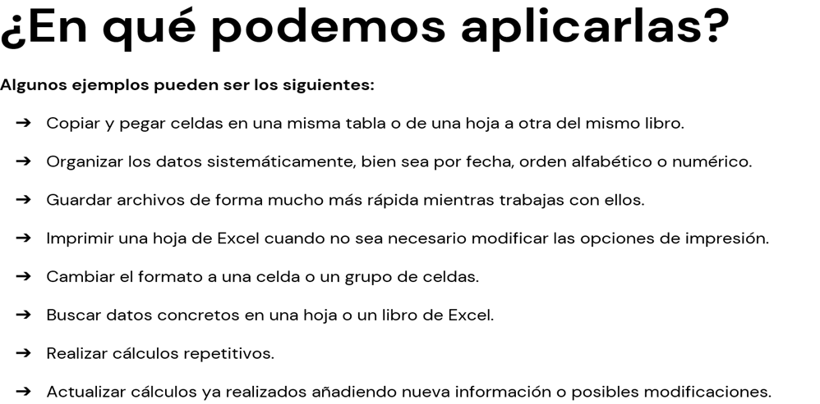

Cinta programador
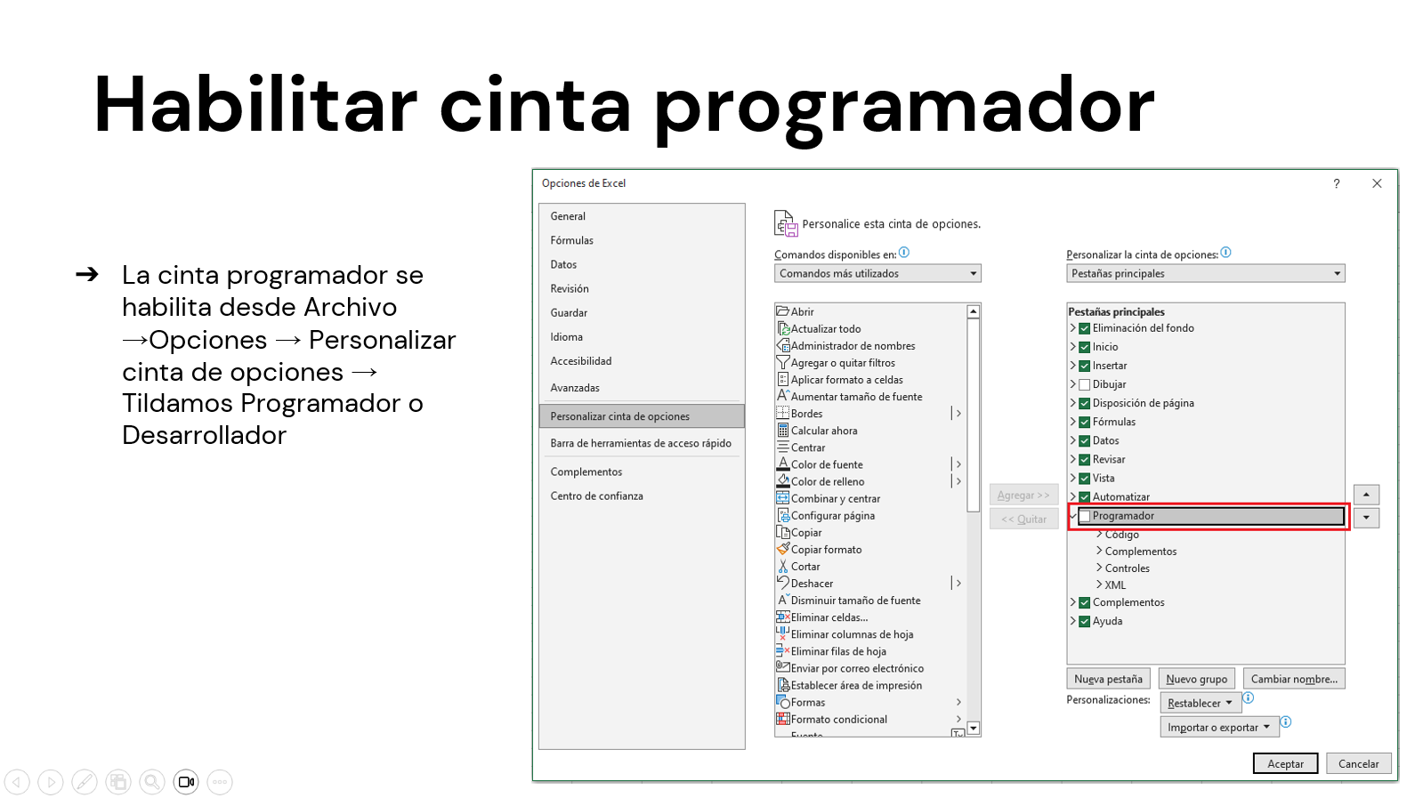

Puede aparecer como:
Programador
Desarrollador
Developer
Diseñador

Habilitar Macros
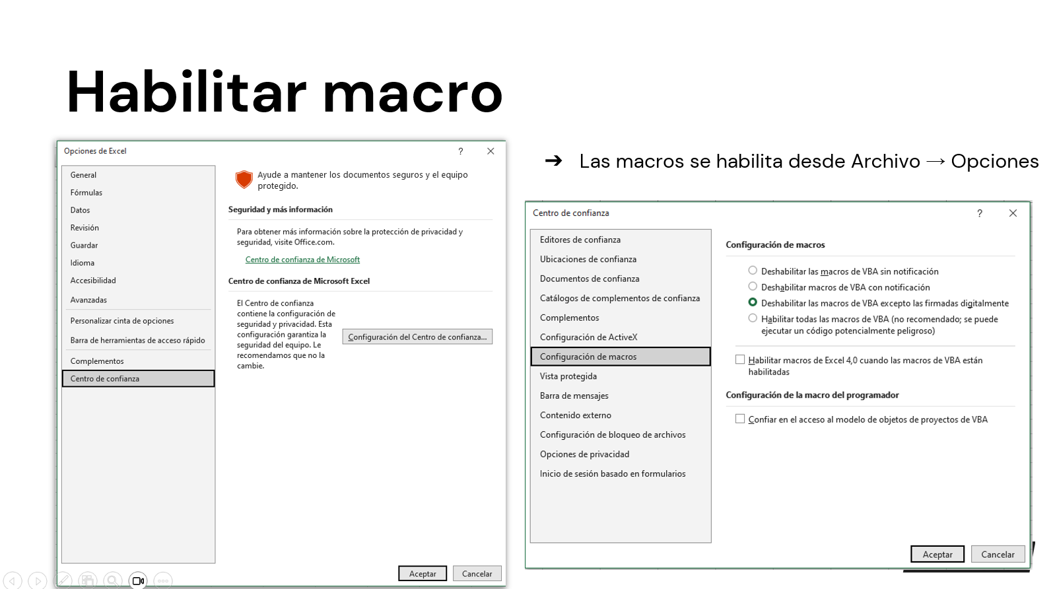

Macro simple(Una accion por mac
 |  |  |  |  |  | Macro que actualice todo

Pasos
1-Crear una macro con el nombre de actualizar.
2-Grabarla para que actualice los datos.
3-Crear el boton actualizar
Suma de Total Venta | Etiquetas de columna
Vendedor | Este | Norte | Oeste | Sur | Total general
Ana | $ 476,429.00 | $ 472,788.00 | $ 555,253.00 | $ 570,724.00 | $ 2,075,194.00
Carlos | $ 569,488.00 | $ 229,054.00 | $ 623,053.00 | $ 444,322.00 | $ 1,865,917.00
María | $ 628,445.00 | $ 331,896.00 | $ 368,945.00 | $ 512,902.00 | $ 1,842,188.00
Lucía | $ 92,131.00 | $ 353,072.00 | $ 291,521.00 | $ 566,903.00 | $ 1,303,627.00
Luis | $ 237,533.00 | $ 292,396.00 | $ 301,897.00 | $ 328,577.00 | $ 1,160,403.00
Total general | $ 2,004,026.00 | $ 1,679,206.00 | $ 2,140,669.00 | $ 2,423,428.00 | $ 8,247,329.00

Las macros existen en Excel desde Excel 2.0 (1987), pero se volvieron realmente potentes y accesibles a partir de Excel 5.0 (1993), cuando se introdujo el editor de Visual Basic for Applications (VBA). Desde entonces, las macros permiten automatizar tareas repetitivas, crear funciones personalizadas y desarrollar soluciones completas dentro de Excel.

Macro Limpiar Segmentadores
Macro que Limpie los segmentadores

 | Este | Norte | Oeste | Sur
Ana | $476,429.00 | $472,788.00 | $555,253.00 | $570,724.00
Carlos | $569,488.00 | $229,054.00 | $623,053.00 | $444,322.00
María | $628,445.00 | $331,896.00 | $368,945.00 | $512,902.00
Lucía | $92,131.00 | $353,072.00 | $291,521.00 | $566,903.00
Luis | $237,533.00 | $292,396.00 | $301,897.00 | $328,577.00
 | Este | Norte | Oeste | Sur
Ana | $476,429.00 | $472,788.00 | $555,253.00 | $570,724.00
Carlos | $569,488.00 | $229,054.00 | $623,053.00 | $444,322.00
María | $628,445.00 | $331,896.00 | $368,945.00 | $512,902.00
Lucía | $92,131.00 | $353,072.00 | $291,521.00 | $566,903.00
Luis | $237,533.00 | $292,396.00 | $301,897.00 | $328,577.00

Pasos
1-Seleccionar los segmentadores
2-Grabamos macro borrando los filtros
3-Crear el boton limpiar

 | Este | Norte | Oeste | Sur
Ana | $476,429.00 | $472,788.00 | $555,253.00 | $570,724.00
Carlos | $569,488.00 | $229,054.00 | $623,053.00 | $444,322.00
María | $628,445.00 | $331,896.00 | $368,945.00 | $512,902.00
Lucía | $92,131.00 | $353,072.00 | $291,521.00 | $566,903.00
Luis | $237,533.00 | $292,396.00 | $301,897.00 | $328,577.00
 | Este | Norte | Oeste | Sur
Ana | $476,429.00 | $472,788.00 | $555,253.00 | $570,724.00
Carlos | $569,488.00 | $229,054.00 | $623,053.00 | $444,322.00
María | $628,445.00 | $331,896.00 | $368,945.00 | $512,902.00
Lucía | $92,131.00 | $353,072.00 | $291,521.00 | $566,903.00
Luis | $237,533.00 | $292,396.00 | $301,897.00 | $328,577.00

Macro Copiar y Borrar
Macros Para copiar y borrar(Mas de un paso)
Con botones de formulario

Pasos
1-Generar una macro copiando y pegando la tabla que hay en la hoja macro simple
2- Luego crear un boton de formulario con el nombre de copiar, yendo a desarrollador --> insertar --> boton.
3-Luego crear el boton borrar, para ello grabar la macro, seleccionar la tabla y aplicar la opcion de borrar todo.

Macro Para formulario
 | Macro que carga los datos del formulario en una base

Pasos
1-Grabamos la macro copiando y pegando la macro para formulario con la hoja base del formulario, al finalizar borramos con supr las celdas para que luego queden limpias.
2-Creamos un boton y lo llamamos cargar datos
NOMBRE

APELLIDO

LUGAR DE PROCEDNECIA

Macro referencias relativas

Macro con referencias relativas

1-Realizar una macro utilizando referencia relativa

Guardar el archivo
